Карта общая
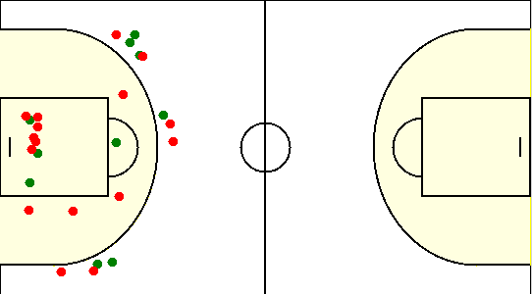
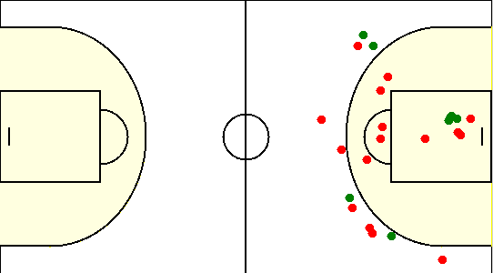
Карта бросков команды SIRIUS (I-II четверть) | Карта бросков команды SIRIUS (III-IV четверть)
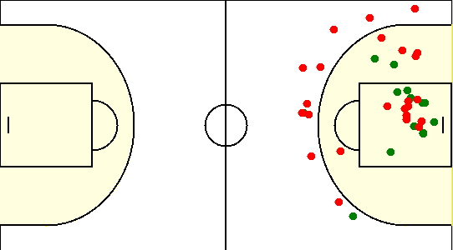

Карта бросков команды ЛФК (I-II четверть) | Карта бросков команды ЛФК (III-IV четверть)

